Vi. Unifa.
 |  |  |  |  |  |  |  |  |  |  |  |  |  |  | Valores a completar según proyecto
PROF. ARQ. VICTORIA CERESA - MATERIALIDAD 3 - FAPYD - UNR |  |  |  |  |  |  |  |  |  |  |  |  |  |  | Celdas con Fórmulas y Referencias
MATERIAL DIDÁCTICO - PREDIMENSIONAMIENTO CAÑERÍA INTERNA DE INSTALACIÓN DOMICILIARIA DE GAS

Poder calorífico correspondiente al gas utilizado por la instalación |  |  |  |  |  |  | GN | 9300 |  |  | Kcal/m3

Consideraciones en la Ubicación de la Cañerías Internas NAG 200 (1982) pág 124
Las cañerías bajo tierra se colocarán como mínimo a una profundidad de 0,30 m y podrán descansar sobre el terreno cuando la consistencia del mismo lo permita; en caso contrario, deberán apoyarse sobre un lecho de ladrillos comunes bien asentados en todo su recorrido, o en su defecto sobre pilares a una distancia no mayor de 1,50 m entre sí. (NAG 200 pag 134)
Las cañerías bajo piso de mosaicos, cemento, etc., los caños podrán disponerse en el contrapiso de los mismos.
En edificios de varios pisos, los caños que no pertenezcan a una vivienda deben recorrer preferentemente lugares de uso común a todas las viviendas (paliers, paredes, etc.). Cuando esto no sea posible se consultará a la Oficina Técnica correspondiente a fin de adoptar los recaudos de seguridad que se estimen convenientes para el caso (por ejemplo, entubamientos, ventilaciones, etc.).
Las, cañerías no podrán cruzar próximas a canillas, de tal manera que no estén constantemente sujetas a la acción de la humedad, salvo que posean adecuada protección para soportar dicha circunstançia; asimismo estarán alejadas de todo conductor eléctrico.
No podrán cruzar o pasar dentro de chimeneas. Cuando corran adosadas exteriormente a una chimenea o cañería de calefacción deberán tener aislación térmica. Cuando corran adosadas a tabiques de madera, irán sólidamente engrapadas al mismo.

VIVIENDA UNIFAMILIAR
1-// ARTEFACTOS
ARTEFACTO |  | CONSUMO en kcal/h |  | CONSUMO m3/h |  | DESCRIPCIÓN
 |  |  |  | 0
 |  |  |  | 0
 |  |  |  | 0
 |  |  |  | 0
 |  |  |  | 0
 |  |  |  | 0
 |  |  |  | 0
 |  |  |  | 0

2- // CONSUMO TOTAL UNIDAD
kcal/h |  |  | 0 |  |  | m3/h |  |  | 0

3- // RESUMEN TRAMOS, LONGITUDES Y CONSUMOS REALES
TRAMOS |  |  | Long. parcial m |  | LONGIT. REAL m |  | CONSUMO m3/h |  | Diámetro m |  | Diámetro pulgadas
A - Calefactor 1 |  |  |  |  |  |  |  |  | 0.019
B - Calefactor 2
C - Cocina
C - Calefón
Medidor - A
A - B
B - C
-
-
-
-
-
-
-
Notas guía:
Longitud Real del Tramo entre el Medidor y 1ra "T " bifurcación = la longitud real máxima de toda la instalación (del medidor al artefacto de consumo más alejado). El consumo es el de todos los artefactos a alimentar.
Longitud Real de los Tramos entre distintas "T" bifurcaciones = es la longitud mayor desde el Medidor hasta el artefacto más alejado posible que alimente ese tramo. Se contemplan todos los consumos que debe alimentar ese tramo.
Longitud Real de los Tramos entre una "T" bifurcaciones y el artefacto (consumo) a alimentar = es la longitud desde Medidor hasta el artefacto. Se contemplan solo el consumo de ese artefacto ya que es el último del ramal |  |  |  |  |  |  |  |  |  |  |  |  | Tablas específicas según fabricantes
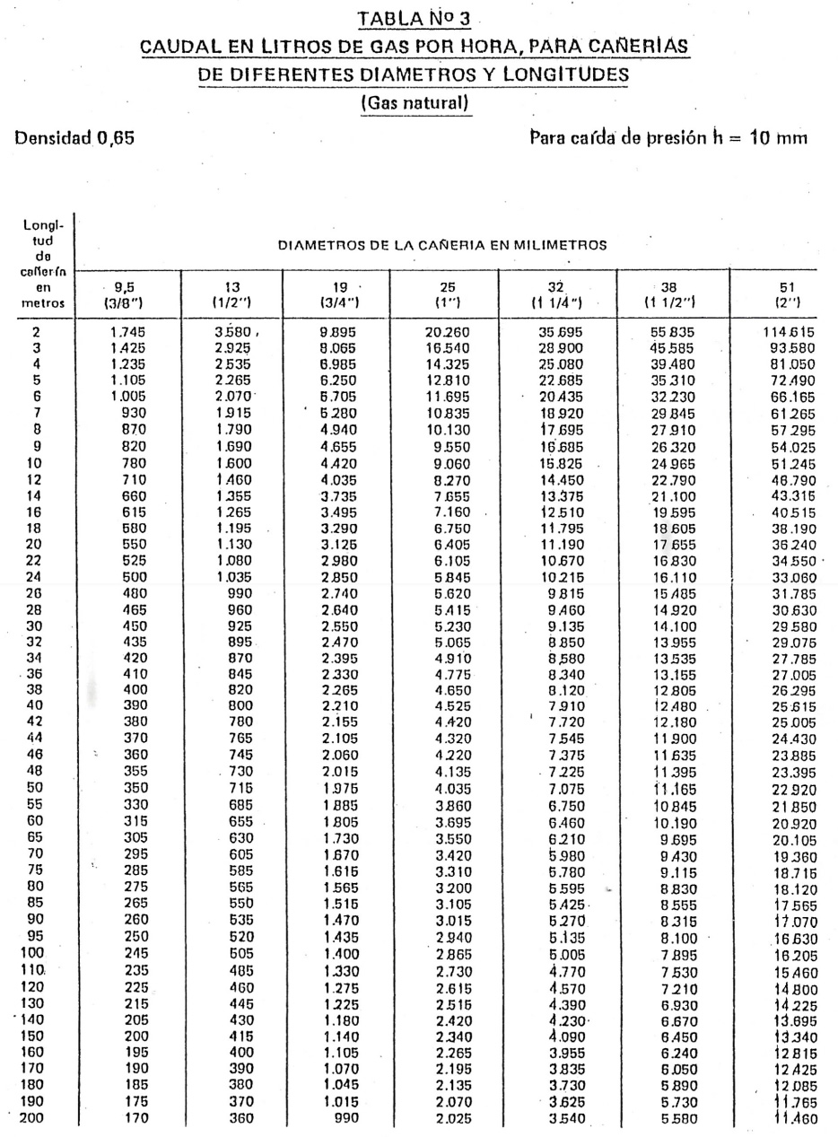
 |  |  |  |  |  |  |  |  |  |  |  |  | Sigas Termofusión por Grupo Dema
 |  |  |  |  |  |  |  |  |  |  |  |  | pág 22 Gas Natural |  | https://www.grupodema.com.ar/bundles/app/front/images/Manual%20Sigas%2019-06-2025.pdf
 |  |  |  |  |  |  |  |  |  |  |  |  | Fusiogas por Industrias Salladillo SA
 |  |  |  |  |  |  |  |  |  |  |  |  | pág 19 Gas Natural |  | https://www.industriassaladillo.com.ar/downloads/fusiogas.pdf
 |  |  |  |  |  |  |  |  |  |  |  |  | Cañería por IPS Vantec +
 |  |  |  |  |  |  |  |  |  |  |  |  | pág 22 Gas Natural |  | https://ips-arg.com/wp-content/uploads/2019/05/SISTEMA-IPS-GAS-MANUAL-T%C3%89CNICO.pdf

Nota: Diámetro interno de 9,5 mm no se fabrica más en los 2 fabricantes más importantes del sector

4- // CÁLCULO DE LONGITUDES EQUIVALENTES por perdidas de carga por tramo
Notas guía:
Tramos desde "T" (derivación) a Artefacto= Se consideran la longitud desde el medidor hasta el artefacto y todos los accesorios por los que pasa el fluido para llegar hasta el artefacto considerado
Tramos entre "T" (derivación) y Te (derivación) = Se considera la longitud mayor (al artefacto más lejano alimentado por ese tramo) y todos los accesorios desde Medidor hasta el Artefacto más alejado alimentado por ese tramo.
Tramo entre Medidor y la 1ra "T" (derivación) = Se considera la longitud mayor de la instalación (al artefacto más lejano alimentado por ese tramo) y todos los accesorios desde Medidor hasta el Artefacto más lejano
Tener en cuanta las distancias reglamentarias y comodidad de accionamiento de LLP
Preveer siempre la colocación de 1 LLP previa a cada artefacto de consumo de gas
Para el cálculo de equivalencia de las "T" (derivaciones) se toma el diámetro mayor, del tramo previo.
Gas del Estado en NAG 200 de 1982, establece que las reducciones se pueden no considerar para consumos en viviendas
TRAMO |  |  |  | A - Calefactor 1
Cant. | Accesorios |  |  | Cant Diámetros Equiv. |  |  | Diámetro Cañeria Real (m) |  |  | Longitud Equivalente (m)
1 | Válvula macho o LL P |  |  | 100 |  |  |  |  |  | 0
 | Codos a 90° |  |  | 30 |  |  | 0.019 |  |  | 0
 | Codos a 90° |  |  | 30 |  |  | 0.025 |  |  | 0
 | Codos a 45° |  |  | 14 |  |  |  |  |  | 0
 | Te flujo a través |  |  | 20 |  |  | 0.025 |  |  | 0
 | Te flujo a través |  |  | 20 |  |  | 0.032 |  |  | 0
 | Te flujo a 90° |  |  | 60 |  |  |  |  |  | 0
 | Reducción |  |  | 10 |  |  |  |  |  | -
Longitud Equivalente por Accesorios para el Tramo |  |  |  |  |  |  |  |  |  | 0

TRAMO |  |  |  | B - Calefactor 2
Cant. | Accesorios |  |  | Cant Diámetros Equiv. |  |  | Diámetro Cañeria Real (m) |  |  | Longitud Equivalente (m)
 | Válvula macho o LL P |  |  | 100 |  |  |  |  |  | 0
 | Codos a 90° |  |  | 30 |  |  | 0.019 |  |  | 0
 | Codos a 90° |  |  | 30 |  |  | 0.025 |  |  | 0
 | Codos a 45° |  |  | 14 |  |  |  |  |  | 0
 | Te flujo a través |  |  | 20 |  |  | 0.025 |  |  | 0
 | Te flujo a través |  |  | 20 |  |  | 0.032 |  |  | 0
 | Te flujo a 90° |  |  | 60 |  |  |  |  |  | 0
 | Reducción |  |  | 10 |  |  |  |  |  | 0
Longitud Equivalente por Accesorios para el Tramo |  |  |  |  |  |  |  |  |  | 0

TRAMO |  |  |  | C - Cocina
Cant. | Accesorios |  |  | Cant Diámetros Equiv. |  |  | Diámetro Cañeria Real (m) |  |  | Longitud Equivalente (m)
 | Válvula macho o LL P |  |  | 100 |  |  |  |  |  | 0
2 | Codos a 90° |  |  | 30 |  |  | 0.019 |  |  | 1.14
2 | Codos a 90° |  |  | 30 |  |  | 0.025 |  |  | 1.5
 | Codos a 45° |  |  | 14 |  |  |  |  |  | 0
 | Te flujo a través |  |  | 20 |  |  | 0.025 |  |  | 0
 | Te flujo a través |  |  | 20 |  |  | 0.032 |  |  | 0
 | Te flujo a 90° |  |  | 60 |  |  |  |  |  | 0
 | Reducción |  |  | 10 |  |  |  |  |  | 0
Longitud Equivalente por Accesorios para el Tramo |  |  |  |  |  |  |  |  |  | 2.64

TRAMO |  |  |  | C - Calefón
Cant. | Accesorios |  |  | Cant Diámetros Equiv. |  |  | Diámetro Cañeria Real (m) |  |  | Longitud Equivalente (m)
 | Válvula macho o LL P |  |  | 100 |  |  |  |  |  | 0
2 | Codos a 90° |  |  | 30 |  |  | 0.019 |  |  | 1.14
2 | Codos a 90° |  |  | 30 |  |  | 0.025 |  |  | 1.5
 | Codos a 45° |  |  | 14 |  |  |  |  |  | 0
 | Te flujo a través |  |  | 20 |  |  | 0.025 |  |  | 0
 | Te flujo a través |  |  | 20 |  |  | 0.032 |  |  | 0
 | Te flujo a 90° |  |  | 60 |  |  |  |  |  | 0
 | Reducción |  |  | 10 |  |  |  |  |  | 0
Longitud Equivalente por Accesorios para el Tramo |  |  |  |  |  |  |  |  |  | 2.64

TRAMO |  |  |  | Medidor - A
Cant. | Accesorios |  |  | Cant Diámetros Equiv. |  |  | Diámetro Cañeria Real (m) |  |  | Longitud Equivalente (m)
 | Válvula macho o LL P |  |  | 100 |  |  |  |  |  | 0
2 | Codos a 90° |  |  | 30 |  |  | 0.019 |  |  | 1.14
2 | Codos a 90° |  |  | 30 |  |  | 0.025 |  |  | 1.5
 | Codos a 45° |  |  | 14 |  |  |  |  |  | 0
 | Te flujo a través |  |  | 20 |  |  | 0.025 |  |  | 0
 | Te flujo a través |  |  | 20 |  |  | 0.032 |  |  | 0
 | Te flujo a 90° |  |  | 60 |  |  |  |  |  | 0
 | Reducción |  |  | 10 |  |  |  |  |  | 0
Longitud Equivalente por Accesorios para el Tramo |  |  |  |  |  |  |  |  |  | 2.64

TRAMO |  |  |  | A - B
Cant. | Accesorios |  |  | Cant Diámetros Equiv. |  |  | Diámetro Cañeria Real (m) |  |  | Longitud Equivalente (m)
 | Válvula macho o LL P |  |  | 100 |  |  |  |  |  | 0
2 | Codos a 90° |  |  | 30 |  |  | 0.019 |  |  | 1.14
2 | Codos a 90° |  |  | 30 |  |  | 0.025 |  |  | 1.5
 | Codos a 45° |  |  | 14 |  |  |  |  |  | 0
 | Te flujo a través |  |  | 20 |  |  | 0.025 |  |  | 0
 | Te flujo a través |  |  | 20 |  |  | 0.032 |  |  | 0
 | Te flujo a 90° |  |  | 60 |  |  |  |  |  | 0
 | Reducción |  |  | 10 |  |  |  |  |  | 0
Longitud Equivalente por Accesorios para el Tramo |  |  |  |  |  |  |  |  |  | 2.64

TRAMO |  |  |  | B - C
Cant. | Accesorios |  |  | Cant Diámetros Equiv. |  |  | Diámetro Cañeria Real (m) |  |  | Longitud Equivalente (m)
 | Válvula macho o LL P |  |  | 100 |  |  |  |  |  | 0
2 | Codos a 90° |  |  | 30 |  |  | 0.019 |  |  | 1.14
2 | Codos a 90° |  |  | 30 |  |  | 0.025 |  |  | 1.5
 | Codos a 45° |  |  | 14 |  |  |  |  |  | 0
 | Te flujo a través |  |  | 20 |  |  | 0.025 |  |  | 0
 | Te flujo a través |  |  | 20 |  |  | 0.032 |  |  | 0
 | Te flujo a 90° |  |  | 60 |  |  |  |  |  | 0
 | Reducción |  |  | 10 |  |  |  |  |  | 0
Longitud Equivalente por Accesorios para el Tramo |  |  |  |  |  |  |  |  |  | 2.64

TRAMO
Cant. | Accesorios |  |  | Cant Diámetros Equiv. |  |  | Diámetro Cañeria Real (m) |  |  | Longitud Equivalente (m)
 | Válvula macho o LL P |  |  | 100 |  |  |  |  |  | 0
2 | Codos a 90° |  |  | 30 |  |  | 0.019 |  |  | 1.14
2 | Codos a 90° |  |  | 30 |  |  | 0.025 |  |  | 1.5
 | Codos a 45° |  |  | 14 |  |  |  |  |  | 0
 | Te flujo a través |  |  | 20 |  |  | 0.025 |  |  | 0
 | Te flujo a través |  |  | 20 |  |  | 0.032 |  |  | 0
 | Te flujo a 90° |  |  | 60 |  |  |  |  |  | 0
 | Reducción |  |  | 10 |  |  |  |  |  | 0
Longitud Equivalente por Accesorios para el Tramo |  |  |  |  |  |  |  |  |  | 2.64

TRAMO |  |  |  | -
Cant. | Accesorios |  |  | Cant Diámetros Equiv. |  |  | Diámetro Cañeria Real (m) |  |  | Longitud Equivalente (m)
 | Válvula macho o LL P |  |  | 100 |  |  |  |  |  | 0
2 | Codos a 90° |  |  | 30 |  |  | 0.019 |  |  | 1.14
2 | Codos a 90° |  |  | 30 |  |  | 0.025 |  |  | 1.5
 | Codos a 45° |  |  | 14 |  |  |  |  |  | 0
 | Te flujo a través |  |  | 20 |  |  | 0.025 |  |  | 0
 | Te flujo a través |  |  | 20 |  |  | 0.032 |  |  | 0
 | Te flujo a 90° |  |  | 60 |  |  |  |  |  | 0
 | Reducción |  |  | 10 |  |  |  |  |  | 0
Longitud Equivalente por Accesorios para el Tramo |  |  |  |  |  |  |  |  |  | 2.64

TRAMO |  |  |  | -
Cant. | Accesorios |  |  | Cant Diámetros Equiv. |  |  | Diámetro Cañeria Real (m) |  |  | Longitud Equivalente (m)
 | Válvula macho o LL P |  |  | 100 |  |  |  |  |  | 0
2 | Codos a 90° |  |  | 30 |  |  | 0.019 |  |  | 1.14
2 | Codos a 90° |  |  | 30 |  |  | 0.025 |  |  | 1.5
 | Codos a 45° |  |  | 14 |  |  |  |  |  | 0
 | Te flujo a través |  |  | 20 |  |  | 0.025 |  |  | 0
 | Te flujo a través |  |  | 20 |  |  | 0.032 |  |  | 0
 | Te flujo a 90° |  |  | 60 |  |  |  |  |  | 0
 | Reducción |  |  | 10 |  |  |  |  |  | 0
Longitud Equivalente por Accesorios para el Tramo |  |  |  |  |  |  |  |  |  | 2.64

TRAMO |  |  |  | -
Cant. | Accesorios |  |  | Cant Diámetros Equiv. |  |  | Diámetro Cañeria Real (m) |  |  | Longitud Equivalente (m)
 | Válvula macho o LL P |  |  | 100 |  |  |  |  |  | 0
2 | Codos a 90° |  |  | 30 |  |  | 0.019 |  |  | 1.14
2 | Codos a 90° |  |  | 30 |  |  | 0.025 |  |  | 1.5
 | Codos a 45° |  |  | 14 |  |  |  |  |  | 0
 | Te flujo a través |  |  | 20 |  |  | 0.025 |  |  | 0
 | Te flujo a través |  |  | 20 |  |  | 0.032 |  |  | 0
 | Te flujo a 90° |  |  | 60 |  |  |  |  |  | 0
 | Reducción |  |  | 10 |  |  |  |  |  | 0
Longitud Equivalente por Accesorios para el Tramo |  |  |  |  |  |  |  |  |  | 2.64

Nota: Diámetro interno de 9,5 mm no se fabrica más en los 2 fabricantes más importantes del sector

5- // LONGITUDES TOTALES Y DIÁMETROS DEFINITIVOS A CONSIDERAR POR TRAMO |  |  |  |  |  |  |  |  |  |  |  |  | Información de fabricantes importantes en la región
TRAMOS |  | LONGITUD REAL [m] |  | Consumos [m3/h] |  | Diámetro Reales |  | Longitud Equivalente [m] | Longitud Definit. Total [m] |  | Diámetro Definitivo |  | Polietileno con alma de acero
 |  |  |  |  |  | [mm] | ["] |  |  |  | [m] | ["] | Sigas Termofusión por Grupo Dema
A - Calefactor 1 |  |  |  |  |  | 19 |  | 0 | 0 |  |  |  | https://grupodema.com.ar/productos/marcas/sigas-thermofusion
B - Calefactor 2 |  |  |  |  |  | 0 |  | 0 | 0 |  |  |  | Manual | https://www.grupodema.com.ar/bundles/app/front/images/Manual%20Sigas%2019-06-2025.pdf
C - Cocina |  |  |  |  |  | 0 |  | 2.64 | 2.64 |  |  |  | Fusiogas por Industrias Salladillo SA
C - Calefón |  |  |  |  |  | 0 |  | 2.64 | 2.64 |  |  |  | https://www.industriassaladillo.com.ar/fp-productos/gas/fusiogas.php
Medidor - A |  |  |  |  |  | 0 |  | 2.64 | 2.64 |  |  |  | Manual | https://www.industriassaladillo.com.ar/downloads/fusiogas.pdf
A - B |  |  |  |  |  | 0 |  | 2.64 | 2.64 |  |  |  | Cañería por IPS Vantec +
B - C |  |  |  |  |  | 0 |  | 2.64 | 2.64 |  |  |  | https://ips-arg.com/productos/gas/
- |  |  |  |  |  | 0 |  | 2.64 | 2.64 |  |  |  | Manual | https://ips-arg.com/wp-content/uploads/2019/05/SISTEMA-IPS-GAS-MANUAL-T%C3%89CNICO.pdf
- |  |  |  |  |  | 0 |  | 2.64 | 2.64
- |  |  |  |  |  | 0 |  | 2.64 | 2.64 |  |  |  | Acero con pintura de protección epoxi
- |  |  |  |  |  | 0 |  | 2.64 | 2.64 |  |  |  | Sigas por Grupo Dema
Nota: Completar con valores obtenidos de Tabla 3 (ya utilizada en paso 2) |  |  |  |  |  |  |  |  |  |  |  |  | https://grupodema.com.ar/bundles/app/front/images/Catalogo-Sistemas_2021.pdf

6- // MATERIALIZACIÓN DE LA INSTALACIÓN
CAÑERÍAS VISTAS |  | Descripción
CAÑERÍAS EMBUTIDAS |  | Descripción
CONEXIONES |  | Descripción
VENTILACIONES |  | Descripción
NICHO REG Y MED |  | Descripción de ser vivienda unifamiliar

7- // GABINETE DE REGULACIÓN Y MEDICIÓN
CONSUMO TOT m3/h |  | 0
MEDIDOR |  | Completar con Capacidad, Marca, etc
REGULADOR |  | Completar con Capacidad de el o los medidores, Marca, etc

Completar este cálculo con una axonometría de la instalación exponiendo longitudes reales y definitivas, artefactos, accesorios, diámetros reales y definitivos, además de un esquema del nicho de regulación y medición de la vivienda unifamiliar

Bibliografía
-Gas del Estado 1982, Disposiciones y Normas Mínimas para la Ejecución de Instalaciones Domiciliarias de Gas (NAG 200 )
-Ente Nacional Regulador de Gas 2019, Reglamento Técnico para la ejecución de instalaciones internas domiciliarias de gas (NAG 200 ) - En consulta pública
-Ente Nacional Regulador de Gas 2018, Procedimiento para la inspección técnica de las instalaciones internas domiciliarias de gas existentes (NAG 226 ) - En discusión pública
-Quadri N.P. 1988, Instalaciones de gas. Librería y Editorial Alsina

s.e.u.o
v: 21- 07- 25
PROF. ARQ. VICTORIA CERESA - DOCENTE MATERIALIDAD 3 - CÁTEDRA PANVINI - FAPYD - UNR
contacto: victoriaceresafapyd@gmail.com

PH Prol. Domic. + Regul
 |  |  |  |  |  |  |  |  |  |  |  |  |  | Valores a completar según proyecto
PROF. ARQ. VICTORIA CERESA - MATERIALIDAD 3 - FAPYD - UNR |  |  |  |  |  |  |  |  |  |  |  |  |  | Celdas con Fórmulas y Referencias
MATERIAL DIDÁCTICO - PREDIMENSIONAMIENTO PROLONGACIÓN DOMICILIARIA DE GAS
 |  |  |  |  |  |  |  |  |  |  |  |  | Notas: Pruebas de Hermeticidad según NAG 200 (1982)
Poder calorífico correspondiente al gas utilizado por la instalación |  |  |  |  |  |  | GN | 9300 |  |  | Kcal/m3 |  | Tramos a Media Presión
 |  |  |  |  |  |  |  |  |  |  |  |  | Soportarán sin pérdidas una presión neumática manométrica de 4 kg/cm² (0,392 MPa) durante 15 minutos como mínimo.
Prolongación Domiciliaria - Definición: es al tramo de cañería (en la instalación de gas) que conecta el Cuadro de Regulación sobre Línea Municipal y los Medidores; o, según como establece NAG 200, como la parte de la cañería interna comprendida desde los primeros 0,20 m fuera de la línea municipal y el o los medidores. |  |  |  |  |  |  |  |  |  |  |  |  | Deberá utilizarse un manómetro de diámetro de cuadrante igual a 100 mm, con vidrio irrompible, hermético al agua y al polvo, con rango de 0 a 5 kg/cm² (0 a 0,49 MPa)
Servicio Domiciliario - Definición: NAG 200 lo establece como la conexión entre la prolongación domiciliaria ( a 0.2m de la línea municipal) y la cañería principal o mayor. |  |  |  |  |  |  |  |  |  |  |  |  | Tramos a Baja Presión
Recorrido de Cañerías de gas de Baja Presión según NAG 200 (1982) pág 51 y 52 |  |  |  |  |  |  |  |  |  |  |  |  | Soportarán sin pérdidas una presión neumática manométrica de 0,2 kg/cm² (0,0196 MPa) durante 15 minutos como mínimo
Se prohibe la inclusión de cañérías dentro de losas, vigas o estructuras. Sólo se permite su cruce |  |  |  |  |  |  |  |  |  |  |  |  | Deberá utilizarse un manómetro de diámetro de cuadrante igual a 100 mm, con vidrio irrompible, hermético al agua y al polvo, de rango 0 a 1 kg/cm² (0 a 0,098 MРа)
La prolongación deberá tener el menor recorrido posible, pasará siempre bajo tierra o embutida en paredes, por pasillos de entrada, circulaciones, etc., estando prohibido su paso por dormitorios o ambientes habitables.
Solamente con previa autorización de la Sociedad se permitirá cruzar locales de negocios, cocinas, etc., en aquellos casos que resulte inevitable hacerlo por insalvables razones constructivas; en dicho caso la prolongación irá encamisada o se alojará en una cámara de ladrillos revocada interiormente
Cuando la prolongación corra por sótanos y locales sin acceso directo desde el exterior o que no permita la visuałización directa, deberá ir revestida o embutida, en todos los casos.
Cuando la prolongación alimente medidores distribuidos en varias plantas, en su tramo vertical, la misma se alojará en un conducto exclusivo ventilado en la parte superior, al exterior.
Cuando la prolongación atraviese en todo su recorrido los gabinetes de medición se prescindirá del encamisado.
En el caso particular de tener que conectar un servicio a la prolongación ubicada en ochava, ésta deberá ubicarse en forma perpendicular a la línea municipal de la calle por la cual se suministrará el fluido.
La prolongación no deberá proyectarse enfrentando columnas, árboles, etc.
En todos los casos la prolongación debe salir perpendicular a la línea municipal y el extremo debe quedar libre de otras instalaciones y no tendrá que quedar en nigún caso debajo de conexiones de agua, electricidad, albañales, etc.
Cuando atraviesen jardines, parques, etc., deberán instalarse a una profundidad mínima de 0,30. m respecto al nivel del terreno natural.
La prolongación domiciliaria deberá quedar aislada de todo contacto metálico ajeno a la instalación en sí, quedando terminantemente prohibido vincularlo a cañerías de agua, servicios eléctricos, hierros de construcción, etc.
Cuando corra en forma aérea, las grapas metálicas soportarán la cañería, intercalando medias cañas de material micarte o similar, de espesor mínimo 3 mm, con el objeto de que la misma quede eléctricamente aisłada.

1// Definición de Longitudes y Consumos
Opción A
Ejemplo de instalación de gas natural de 8 medidores en nichos individuales a lo largo de un pasillo. (Podría tomarse como ejemplo de cálculo para medidores por pisos a lo largo de una montante vertical) Reemplazar aquí esquema de la propuesta de instalación estudiada indicando Distancias, Medidores y Nomenclado de "T" de derivación y/o codo final
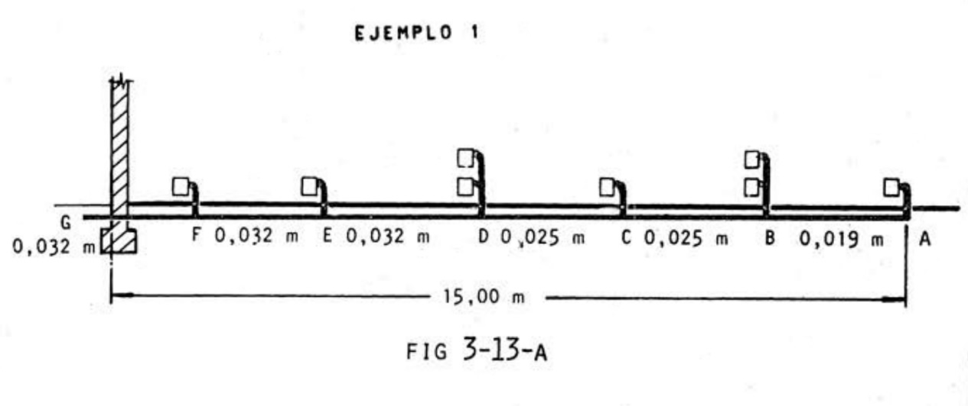

Opción A - 1 //
Unidad |  |  |  |  | Cant. Unidades |  |  |  | CONSUMO de la Unidad [m3/h]
Viv A (alimentadas por codo A y "T" C - E) |  |  |  |  | 3 |  |  |  | 0
Viv B (alimentadas por "T" B - D) |  |  |  |  | 4 |  |  |  | 0
Viv C (alimentada por "T" F) |  |  |  |  | 1 |  |  |  | 0
Ofic. A |  |  |  |  | 1 |  |  |  | 0
Comercio A |  |  |  |  | 1 |  |  |  | 0
Zonas Comunes PH |  |  |  |  | 1 |  |  |  | 0
TOTALES |  |  |  |  | 11 |  |  |  | 0

Opción A - 2//
TRAMOS | LONGIT. TOTAL [m] | CANT. MEDID. POR TRAMO | CANT. MEDID. ACUMULAD. | CONSUMO del tramo [m3/h] |  | CONSUMO ACUMULADO POR TRAMO [m3/h] |  | Diámetro Definitivo [mm] | Diámetro Definitivo Comercial [mm] |  | Diámetro Defi Comercial [pulgadas] |  | Para obtener valores de diámetros comerciales:
A - B | 45 | 3 | 3 |  |  |  |  |  |  |  |  |  | Sigas Termofusión por Grupo Dema
B - C | 45 | 3 | 6 |  |  | 0 |  |  |  |  |  |  | pág 21 Gas Natural |  | https://www.grupodema.com.ar/bundles/app/front/images/Manual%20Sigas%2019-06-2025.pdf
C - D | 45 | 2 | 8 |  |  | 0 |  |  |  |  |  |  | Fusiogas por Industrias Salladillo SA
D - E | 45 | 2 | 10 |  |  | 0 |  |  |  |  |  |  | pág 22 Gas Natural |  | https://www.industriassaladillo.com.ar/downloads/fusiogas.pdf
E - F | 45 | 2 | 12 |  |  | 0
F - G | 45 | 2 | 14 |  |  | 0 |  |  |  |  |  |  | Dimensiones de caños de acero según la NAG-250 (Tabla E.2)
G - H | 45 | 1 | 15 |  |  | 0 |  |  |  |  |  |  | pág 219 | https://www.enargas.gob.ar/secciones/normativa/pdf/normas-discusion/NAG-200.pdf
H - I | 45 | 1 | 16 |  |  | 0
I - J | 45 | 1 | 17 |  |  | 0
J - K | 45 | 1 | 18 |  |  | 0
 |  |  |  |  |  | 0
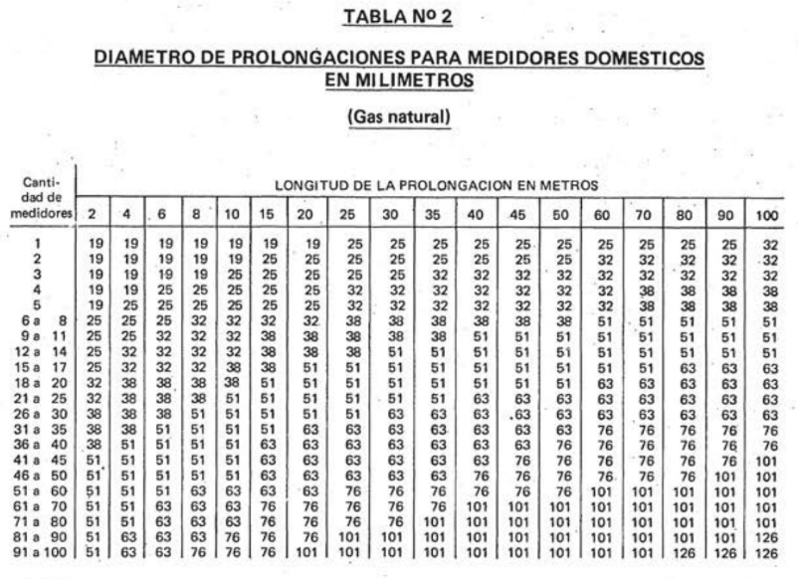

Opción B
Medidores ubicados sobre el nivel de planta baja, por ejemplo en una Sala de Medidores. La 2da Imagen de esta opción B es un ejemplo de disposición de medidores y distancias reglamentarias..
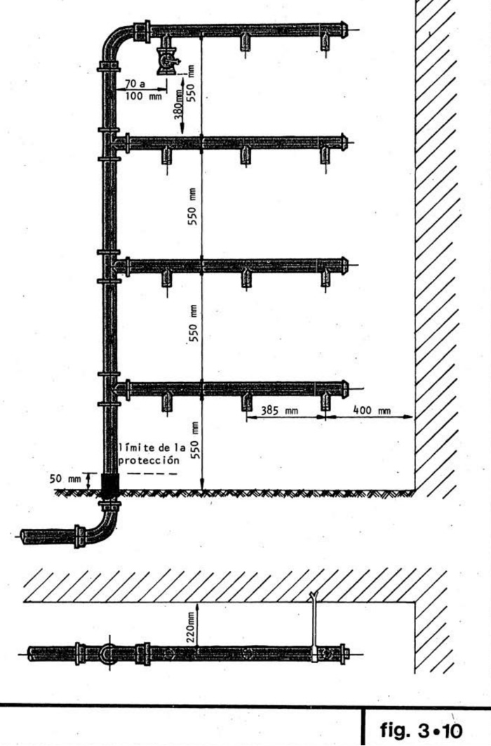 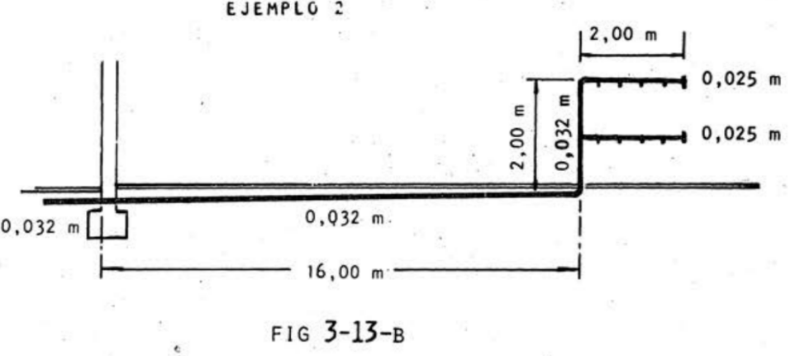

Opción B- 1 //
Unidades |  |  |  |  | Cant. Unidades |  | CONSUMO de la Unidad [m3/h] |  | CONSUMOS por barral [m3/h]
Viv A (alimentadas con el barral superior) |  |  |  |  | 2 |  | 3.20 |  | 7.20 |  |  |  |  | l
Viv B (alimentadas con el barral superior) |  |  |  |  | 2 |  | 4.00
Viv C (alimentadas con el barral inferior) |  |  |  |  | 1 |  | 5.10 |  | 15.90
Oficina A (alimentadas con el barral inferior) |  |  |  |  | 1 |  | 5.50
Comercio A (alimentadas con el barral inferior) |  |  |  |  | 1 |  | 2.80
Zonas Comunes del PH (alimentadas con el barral inferior) |  |  |  |  | 1 |  | 2.50

Opción B- 2 //
TRAMOS |  |  | LONGIT. TOTAL m | CANT. MEDIDORES |  | CONSUMO m3/h |  | Diámetro [mm] |  | Diámetro Comercial [mm] |  |  | Para obtener valores comerciales:
Lí. Muni. hasta final sup. columna |  |  | 20 | 8 |  | 23.1 |  | 32 |  |  |  |  | Sigas Termofusión por Grupo Dema
Barral Superior (A) |  |  | 20 | 4 |  |  |  | 25 |  |  |  |  | pág 21 Gas Natural |  | https://www.grupodema.com.ar/bundles/app/front/images/Manual%20Sigas%2019-06-2025.pdf
Barral Inferior (B) |  |  | 20 | 4 |  |  |  | 32 |  |  |  |  | Fusiogas por Industrias Salladillo SA
 |  |  |  |  |  |  |  |  |  |  |  |  | pág 22 Gas Natural |  | https://www.industriassaladillo.com.ar/downloads/fusiogas.pdf

 |  |  |  |  |  |  |  |  |  |  |  |  | Dimensiones de caños de acero según la NAG-250 (Tabla E.2)
 |  |  |  |  |  |  |  |  |  |  |  |  | pág 219 | https://www.enargas.gob.ar/secciones/normativa/pdf/normas-discusion/NAG-200.pdf

Opción C
Medidores ubicados en 1er nivel de Subsuelo, por ejemplo en una Sala de Medidores a -2.8mts de nivel de vereda. Imagen 2 de la opción C: Ejemplo de disposición de medidores y distancias reglamentarias.
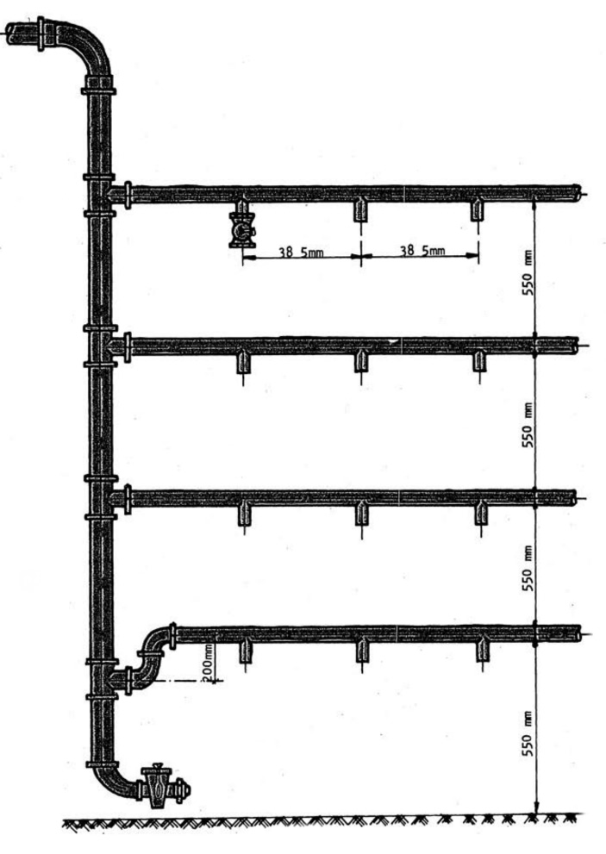 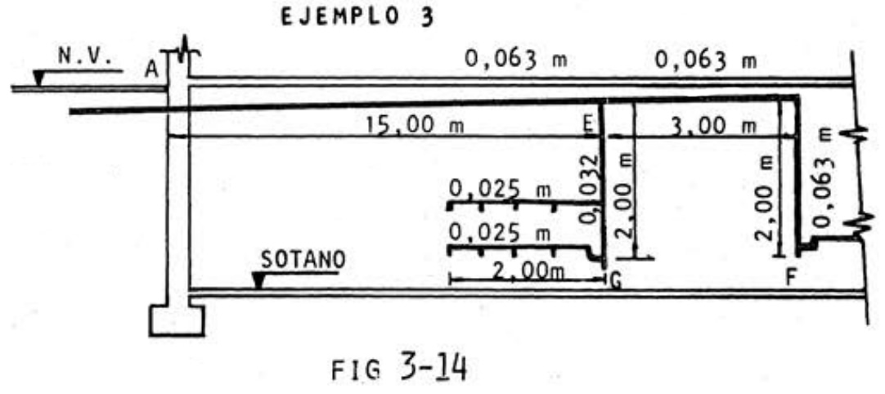

Notas:
Fig 3_14 Ejemplo de Prolongación Domiciliaria con Medidores de Viviendas y un consumo distinto como un Servicio Común (ej caldera) o un Local Comercial
Para baterías con montantes descendentes se dispondrá de un sifón del mismo diámetro del montante, (previa a la conexión del último ramal inferior). Además se colocará una prolongación de la columna con una longitud mínima de 0,40 m con Ilaves tipo candado en su extremo y tapón roscado de bronce de 13 mm de diámetro para su desagüe/ válvula de desagote. En estos casos, al primer barral inferior se le deberá hacer cierre hidráulico para evitar que los medidores de esa fila se llenen de agua al colmarse el sifón, según figura 3-12.
Opción C- 1 //
Unidad |  |  |  |  | Cant. Unidades |  |  |  | CONSUMO de la Unidad [m3/h]
Viv A (alimentadas con el barral superior) |  |  |  |  | 4 |  |  |  | 2.1
Viv B (alimentadas con el barral inferior) |  |  |  |  | 4 |  |  |  | 2.3
Caldera de uso común del PH |  |  |  |  | 1 |  |  |  | 43.01

Opción C- 2 //
TRAMOS |  |  | 1° |  |  |  | 2° | 3° | 4°
 |  |  | LONGIT. TOTAL m | CANT. MEDIDORES | Diametro Interior Real [mm] | Diametro Interior Real [pulg] | CONSUMO max posible según 1° diámetro [m3/h] | CONSUMO real total del tramo [m3/h] | Diámetro Interior Real [mm] | Diámetro Definitivo Comercial [mm] |  | Diámetro Defi Comercial [pulgadas] | Para obtener valores comerciales:
Lí. Muni. "A" - 1° T "E" |  |  | 20 | 8 | 32 | 1" 1/4 | 11.19 | 54.20 | 63 | 2" 1/2 |  |  | Sigas Termofusión por Grupo Dema
E - G Montante |  |  | 19 | 8 | 32 | 1" 1/5 | 11.19 |  |  |  |  |  | pág 21 Gas Natural |  | https://www.grupodema.com.ar/bundles/app/front/images/Manual%20Sigas%2019-06-2025.pdf
E - G Barral Superior (A) |  |  | 19 | 4 | 25 | 1" | 6.41 |  |  |  |  |  | Fusiogas por Industrias Salladillo SA
E - G Barral Inferior (B) |  |  | 19 | 4 | 25 | 1" | 6.41 |  |  |  |  |  | pág 22 Gas Natural |  | https://www.industriassaladillo.com.ar/downloads/fusiogas.pdf
E - F |  |  | 20 | 1 | 63 | 2" 1/2 | 43.01
 |  |  |  |  |  |  | 0 |  |  |  |  |  | Dimensiones de caños de acero según la NAG-250 (Tabla E.2)
 |  |  |  |  |  |  | 0 |  |  |  |  |  | pág 219 | https://www.enargas.gob.ar/secciones/normativa/pdf/normas-discusion/NAG-200.pdf
 |  |  |  |  |  |  | 0
 |  |  |  |  |  |  | 0
 |  |  |  |  |  |  | 0
 |  |  |  |  |  |  | 0
 |  |  |  |  |  |  | 0
 |  |  |  |  |  |  | 0

2// Simultaneidad
NAG 200 de 2019 - En consulta pública pág 203 a 216
Para cálculos de instalaciones de PH esta normativa da ejemplos donde considera determinación del caudal máximo de simultaneidad de las instalaciones individuales (unidades funcionales o viviendas) y determinación del caudal máximo de simultaneidad de la instalación común. La instalación de consumos comunes determinará un factor de simultaneidad, función del número de viviendas que alimenta la instalación común y de que estén instaladas o no, calderas de calefacción.

3// CUADRO DE REGULACIÓN

Nota: Recordar que de ser más de 5 unidades de vivienda se debe instalar una doble regulación. Uno se considera de reserva (Gas del estado, 1982)
Nota: En caso de instalarse dos reguladores en paralelo ‒uno para la demanda y el otro en concepto de reserva‒ cada uno debe satisfacer el 100% del consumo declarado. Cuando se proyecta un sistema para más de dos reguladores, al ser todos de la misma capacidad, es suficiente incorporar un regulador de reserva de capacidad igual a uno cualquiera de los restantes. En caso de sistemas compuestos por reguladores de diferentes capacidades, el regulador de reserva debe ser igual al de mayor capacidad. En todos los casos el regulador de reserva debe permanecer activo. (Energas, 2019)
UNIDADES |  |  | CANTIDAD |  | CONSUMO m3/h |  | CONSUMO TOTAL m3/h |  |  | ESTRATEGIA DE REGULACIÓN
Departamento A |  |  |  |  | 0 |  | 0
Departamento B |  |  |  |  | 0
Departamento C |  |  |  |  | 0
Local Comercial A |  |  |  |  | 0
Oficina A |  |  |  |  | 0

Necesario Anexar axonometría con longitudes, tramos, identificación de accesorios, artefactos con sus consumos, esquematizar Gabinete de Regulación y Medición

4- // Resumen de MATERIALIZACIÓN DE LA INSTALACIÓN
CAÑERÍAS VISTAS |  | Descripción materialización, estrategia...
CAÑERÍAS EMBUTIDAS |  | Descripción materialización, estrategia...
CAÑERÍAS EN ESP. TEC. |  | Descripción materialización, estrategia...
CONEXIONES |  | Descripción
VENTILACIONES Locales |  | Descripción estrategia
VENTILACIONES Artefactos |  | Descripción
SALA O NICHOS MED. |  | Descripción
MEDIDORES |  | Completar con Capacidad, Marca, etc
NICHO REGULACIÓN |  | Descripción
REGULADOR O REGULADORES |  | Completar con Capacidad de el o los medidores, Marca, etc

Bibliografía
-Gas del Estado 1982, Disposiciones y Normas Mínimas para la Ejecución de Instalaciones Domiciliarias de Gas (NAG 200 )
-Ente Nacional Regulador de Gas 2019, Reglamento Técnico para la ejecución de instalaciones internas domiciliarias de gas (NAG 200 ) - En consulta pública
-Ente Nacional Regulador de Gas 2018, Procedimiento para la inspección técnica de las instalaciones internas domiciliarias de gas existentes (NAG 226 ) - En discusión pública
-Quadri N.P. 1988, Instalaciones de gas. Librería y Editorial Alsina

s.e.u.o
v: 21- 07- 25
PROF. ARQ. VICTORIA CERESA - DOCENTE MATERIALIDAD 3 - CÁTEDRA PANVINI - FAPYD - UNR
contacto: victoriaceresafapyd@gmail.com

